第1次
工程款支付证书
工程名称 |  | 揭西县新龙公路改建工程施工 |  |  |  |  | 建设单位 |  | 揭西县金和镇人民政府 |  |  |  | ERP编号 |  | 8911 | 档案编号
合同金额 |  | 24,854,186.00 |  |  | 中标时间 | 2017-12-08 | 已提供工程资料 |  |  |  |  |  | 保存地址 |  |  | 责任单位 |  | 第四大区广东省
决算金额 |  |  |  |  | 决算时间 |  | 项目部印章 |  |  |  |  |  | 施工人 |  | 林锋伟 | 区域责任人 | 何昌宝 | 省办负责人 | 杨学良
序号 | 经营填写 |  |  |  |  | 工程填写 | 经营填写 |  |  | 财务填写 | 经营、工程、质安填写 |  | 区域负责人 |  | 申请部门填写财务核对 |  |  | 本次支付 金额 | 剩余款项
 | 到款情况 |  |  |  |  |  | 暂列金 |  |  | 代缴税金 | 其他扣款 |  | 预留款 |  | 进项
 | 日期 | 工程款金额 | 周转金金额 | 到款银行 | 到款账户 | 完成进度 | 比例 | 金额 | 备注 | 金额 | 金额 | 备注 | 金额 | 备注 | 供货单位 | 剩余合同额 | 成本票额
1 | 2018-07-23 | 2,400,000.00 |  | 中行庐江县支行 | 175202745165 |  | 0.50% | 12,000.00 | 按进度款 | 1,399.00 | 500.00 | 2018.1.31外经证 | 24,000.00 | 1%损准 | 招标代理费 |  | 166,000.00
 |  |  |  |  |  |  |  |  |  |  |  |  |  |  | 广东固信工程投资发展有限公司（劳务） | 720,000.00 | 720,000.00 | 720,000.00
 |  |  |  |  |  |  |  |  |  |  |  |  |  |  | 梅州皇马水泥有限公司（水泥） | 1,200,600.00 | 1,200,600.00 | 1,200,600.00
 |  |  |  |  |  |  |  |  |  |  |  |  |  |  | 罗志军（碎石代开） |  | 400,000.00 | 400,000.00
 |  |  |  |  |  |  |  |  |  |  |  |  |  |  | 罗志军 |  | 41,501.00 | 41,501.00
 |  |  |  |  |  |  |  |  |  |  |  |  |  |  | 罗志军（汽油） |  | 300.00
 |  |  |  |  |  |  |  |  |  |  |  |  |  |  | 杨佰恩（物流辅助服务） |  | 4,203.00
2 | 2019-11-21 | 4,200,000.00 |  | 中行庐江县支行 | 175202745165 |  | 0.50% | 21,000.00 | 按进度款 | 2,447.00 |  |  | 42,000.00 | 1%损准
 | 2019-12-04 |  |  | 广东南粤银行揭阳分行 | 6300 0123 0900 0073 41 |  |  |  |  |  | 200.00 | 财务手续费 | 960,600.00 | 暂扣企税 | 广东固信工程投资发展有限公司（劳务） | 6,707,704.00 |  | 1,260,000.00
3 | 2019-12-06 |  |  | 中行揭阳揭西支行 | 7029 5774 6544 |  |  |  |  |  | 200.00 | 财务手续费 |  |  | 揭西县巨塔混凝土有限公司（混凝土） | 1,648,640.00 |  | 1,648,640.00
 |  |  |  |  |  |  |  |  |  |  | 100.00 | 财务手续费 | -727,160.00 | 退暂扣企税
4 | 2020-01-14 |  | 66147.00 | （黄胜文）农业银行揭西金和支行 | 6228481396708083770 |  |  |  |  |  | 100.00 | 财务手续费 | -233,440.00 | 退暂扣企税 | 黄胜文（碎石） |  |  | 774,760.00
 |  |  |  | （黄胜文）农业银行揭西金和支行 | 6228481396708083770 |  |  |  |  |  | 100.00 | 财务手续费 |  |  | 黄胜文（碎石） |  |  | 516,600.00
 |  |  |  |  |  |  |  |  |  | 按照2%企税补扣所有
合计 |  | 6600000 | 66147 | - | - | - | - | 33000 | - | 3846 | 1200 | - | 66000 | - | - | 10276944.00 | 2532604.00 | 6562101 | 0.00
本次结算、支付明细 |  | 应支付金额 |  |  | 1,291,360.00 |  | 本次支付金额 |  |  |  |  | 小写 | 1,291,360.00
 |  | 已支付金额 |  |  | 0.00 |  |  |  |  |  |  | 大写 | 壹佰贰拾玖万壹仟叁佰陆拾元整

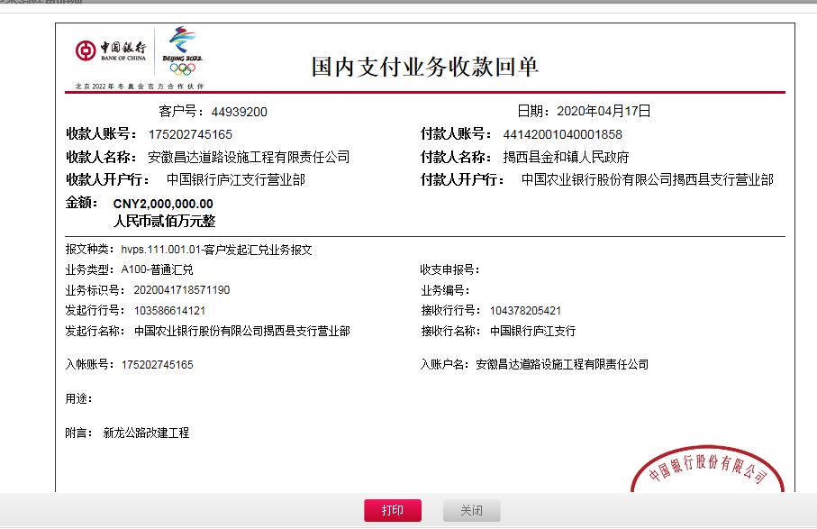

 |  |  |  |  |  |  |  |  |  |  |  |  |  |  |  |  |  | 1,291,360.00

 |  |  |  |  |  |  |  |  |  |  |  |  |  |  |  |  | 772800
 |  |  |  |  |  |  |  |  |  |  |  |  |  |  |  |  | 516600 | 1,960.00

 |  |  |  |  |  |  |  |  |  |  |  |  |  |  |  |  | 1289400

